상품제안서
에코 마이보틀 500ml (냉.온가능) | 상품코드: S23857

 |  |  |  |  |  |  | 02-713-8555 | www.synergygift.co.kr
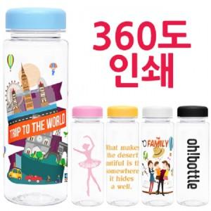

【상세/제작정보】 | ★ 풀칼라 인쇄 가능합니다. 비용 별도문의

【인쇄/포장옵션】 | 실크 / 포장지포장

【공급단가】 | 수량 | 200~ | 500~ | 1,000~ | 3,000~ | 5,000~
*VAT별도 | 단가 | 1,960원 | 1,890원 | 1,820원 | 1,750원 | 1,680원

【상품 URL】 | https://www.synergygift.co.kr:443/src/goods_detail.php?gdno=23857

